Sheet1
Abstract | 概要

 | 2007年のキャメロン・ガルブランセン子供輸送安全法は、アメリカ国家道路交通安全局（NHTSA）に対して「バックオーバー事故による死傷を減少させるために、車両の運転者が車両の後方を検出できるように、連邦自動車安全基準111（FMVSS 111）を改正するための規則作成を開始すること」を求めています。この目的は、「運転者の視界を拡大するための追加のミラー、センサー、カメラ、またはその他の技術の提供によって」達成される可能性があります。

 | この報告書は、2010年12月のFMVSS No. 111 NPRMで要約された分析に関する詳細情報を提供しており、提案された車両後方視界改善要件の基礎を形成しています。車両の後方にあるどの領域（すなわち視野）が運転者にバックオーバー事故を回避する最良の機会を与えるかを特定するために行われた分析の詳細な説明が示されています。同様に、視野内にある子供サイズの障害物を平均的な視力を持つ運転者が識別できるようにするために必要な最低限の画像品質の提案基準を決定するための根拠も報告書に含まれています。

 | 提案された視野と後方視界画像品質要件を満たしているかどうかを評価するために開発されたテスト手順が詳細に記述されています。これらの手順は、適切な視野をカバーする既存のシステムを使用して開発されており（すべて後方視界ビデオシステムでした）、将来的に車両の後方を直接提供するために使用される可能性のある他の技術（ミラーや光ファイバーなど）にも使用できると考えられています。テスト手順は、50パーセンタイルの成人男性運転者の視点から、既知の位置と寸法を持つ複数の物体を示す後方視界画像の写真を撮影することを含みます。写真のディスプレイにおける物体の見かけの幅を使用して、テスト物体の視覚角度を計算します（これにより運転者が各物体を視認できるかどうかを関連付けることができます）。

 | この報告書は、元の機器として後方視界ビデオシステムを装備した2010-11年モデルの6台の車両に適用して、測定手順を実証しています。このテストで得られた重要な結果の一つは、2.4インチの対角サイズの後方視界画像が、NPRMで提案された最低限の画像品質の基準を提供するのに十分ではないということです​(811512)​。

Executive summary | エグゼクティブサマリー

 | 2007年のキャメロン・ガルブランセン子供輸送安全法は、アメリカ国家道路交通安全局（NHTSA）に対し、連邦自動車安全基準111（FMVSS 111）を改正し、特に小さな子供や障害者を巻き込む事故による死亡や傷害を減少させるために、車両の運転者が車両の後方の領域を検出できるように視界を拡大する規則制定を開始することを求めました。この目的は、運転者の視界を拡大するために追加のミラー、センサー、カメラ、またはその他の技術の提供によって達成される可能性があります​(811512)​。

 | 以前のNHTSAの研究では、運転者に車両の後方の3.5インチ（対角線で測定）またはそれ以上の視覚画像を提供するシステムが、バッククラッシュを回避するために他の種類の技術よりも効果的であることが示されています。しかし、運転者が後方画像を提供するシステムを装備した車両の後方の物体を見て識別するためには、そのシステムが十分な視野を持ち、視覚画像が視野内の重要な物体を識別できるようにするために十分な品質を持つ必要があります​(811512)​。

 | 運転者がバック操作中に後方の障害物と衝突する可能性を最小限に抑えるために、どの視野が運転者にとって最も重要かを特定するために、NHTSAはモンテカルロシミュレーションを実施し、NHTSA特別クラッシュ調査のバックオーバークラッシュの報告を調査しました。データは、バックオーバークラッシュの犠牲者が、バック操作の開始時に車両の後方10フィート（3.05メートル）幅、20フィート（6.10メートル）長の領域に位置している傾向があることを示唆しています。そのため、NHTSAは車両が後退ギアに入っているときに運転者が見ることができる領域として、車両の後方10.0フィート幅、20.0フィート長の領域を提案しました​(811512)​。

 | NPRMで指定された基準に基づいて、関心のある領域を7つの円筒形の試験物体で囲む手順が開発されました。各試験物体は、直径12.0インチ（305 mm）、高さ32.0インチ（813 mm）の円筒で、幼児のサイズを近似しています。車両の後方にいる子供が検出可能であることを保証するために、各試験物体の視認性に関する基準が確立されました。車両の後方バンパーから10.0フィート（3.05メートル）以上離れた位置にある試験物体に対しては、各試験物体の全高と全幅が見えることが要求されました。この基準は、運転者が車両の後方10.0フィート（3.05メートル）から15.0フィート（4.57メートル）の範囲に18ヶ月の子供の全身を見ることができることを意味します

1.0 Introduction
 | 1.1 背景

 | 2007年のキャメロン・ガルブランセン子供輸送安全法は、アメリカ国家道路交通安全局（NHTSA）に対し、「連邦自動車安全基準111（FMVSS 111）を改正し、車両の運転者が車両の後方の領域を検出できるように視界を拡大するための規則制定を開始し、特に小さな子供や障害者を巻き込む事故による死亡や傷害を減少させること」を求めています。これは、「運転者の視界を拡大するために追加のミラー、センサー、カメラ、またはその他の技術を提供することによって」達成される可能性があると述べられています​(811512)​。

 | NHTSAのこれまでの研究では、運転者に3.5インチ（対角線で測定）またはそれ以上の視覚画像を提供するシステムが、バッククラッシュを回避するために他の種類の技術よりも効果的であることが示されています。しかし、運転者が後方画像を提供するシステムを装備した車両の後方の物体を見て識別するためには、そのシステムが十分な視野を持ち、視覚画像が視野内の重要な物体を識別できるようにするために十分な品質を持つ必要があります​(811512)​。

1.2 Purpose of this report | 1.2 この報告書の目的

 | この報告書は、2010年12月のFMVSS No. 111 NPRMに要約された分析の詳細を提供しており、提案された車両後方視界改善要件の基礎を形成しています。車両の後方にあるどの領域（すなわち視野）が運転者にバックオーバー事故を回避する最良の機会を与えるかを特定するために行われた分析の詳細な説明が含まれています。同様に、視野内にある子供サイズの障害物を平均的な視力を持つ運転者が識別できるようにするために、後方視界画像に必要な最低限の画像品質の提案基準を決定するための根拠も報告書に含まれています​(811512)​。

 | また、NPRMで提案された基準に基づいて、後方視界画像が基準を満たしているかどうかを評価するための試験手順が記載されています。最後に、オリジナル装備の後方視界ビデオシステムを装備した2010-2011年モデルの6台の車両に対して、提案された試験手順を適用することによって、測定手順が実証されています​(811512)​。

2.0 DETERMINING IMPROVED VEHICLE REAR VISIBILITY NEEDS | 2.0 改善された車両後方視界のニーズの決定

 | このセクションでは、2010年12月のFMVSS No. 111 NPRMで要約された分析に関する追加の詳細を提供します。この分析は、提案された車両後方視界改善要件の基礎を形成しています​(811512)​。

2.1 Relationship Between Pedestrian Location and Backover Risk | 2.1 歩行者の位置とバックオーバーリスクの関係

 | 車両後方の特定のエリアを運転者に見せることの重要性をよりよく理解するために、モンテカルロシミュレーションを使用して、バック操作の開始時に特定の位置にいる歩行者のリスクを推定しました。

 | この分析のために、運転者と歩行者の行動について重要な仮定が行われました。車両と歩行者は同時に動き始め、お互いを認識していないと仮定されました。したがって、車両と歩行者の動きはお互いに独立しているとされました。この分析では、歩行者が車両に歩いて、または走って近づく可能性があるとされました。もし衝突が車両の後部で発生した場合、それはバックオーバー事故とみなされました。もし衝突が車両の側面または前面で発生した場合、この分析の目的ではバックオーバー事故とはみなされません​(811512)​。

2.1.1 Vehicle Descriptors | 2.1.1 車両の記述子

 | この分析では、シミュレーションされた車両を定義するためにいくつかの記述子が使用されました。車両の幅は6.0フィートと仮定されました。各バック試験で車両がバックした距離は、後方ビデオシステムの使用に関する実地研究（ORSDURVS）のデータに基づいた3パラメータのワイブル確率分布からランダムに抽出されました​(811512)​。

 | ORSDURVS研究では、運転者がバック中に後方ビデオシステムのディスプレイを見るかどうか、またシステムの使用がバック行動に影響を与えるかどうかを判断するために、ステージングされたバック操作と自然なバック操作中の運転者の後方ビデオシステムの使用が観察されました。37人のテスト参加者（年齢25〜60歳）は、後方ビデオシステムを装備した車両の運転者12人、後方ビデオシステムと後方駐車センサーシステムを装備した車両の運転者13人、およびバック支援装置を持たない車両の運転者12人で構成されていました​(811512)​。

 | すべてのORSDURVS研究参加者は、少なくとも6か月間、2007年製ホンダオデッセイミニバンを主要車両として運転および所有していました。参加者は、目立たないビデオおよびその他のデータ記録装置を個人車両に取り付けるためにスポンサーの研究所を訪れ、簡単なテストドライブを行いました。参加者はその後、通常の毎日の活動で車両を運転し、バック操作が記録されました。4週間の終わりに、参加者は記録装置を取り外すために研究所に戻りました。参加者は2回目のテストドライブを行い、最初と同様に行いましたが、ドライブの終わりにガレージベイからバックする際、車両の後方に予期しない障害物が出現しました。

 | ORSDURVS研究の自然なバック操作中に、37人の参加者は6,145回のバック操作を行いました。車両がバックした最小距離は1.38フィート、平均距離は35.2フィート、最大距離は294.3フィートでした。

 | 現在の分析を簡略化するために、モンテカルロシミュレーションでは、ORSDURVS研究のデータに基づく3パラメータのワイブル確率分布からランダムに抽出された一定速度で車両がバックすると仮定しました​(811512)​。ORSDURVS研究中の自然なバック操作では、運転者の平均バック速度は2.26マイル毎時、最小バック速度は0.4マイル毎時、最大速度は7.8マイル毎時でした。長いバック操作は短いものよりも頻繁にターンを含むと仮定されたため、25.5フィート以上のバックを伴うバック試験では、ターンが含まれる可能性があると仮定されました。

 | 各バック試験で車両が左にターンするか、まっすぐ進むか、右にターンするかを決定するために、均一に分布したランダムな数が抽出されました。左折の確率は25％、右折の確率も25％で、ターンしない確率は50％でした。ターンがある場合、25.5フィートのバック後まで開始しません。ターンが開始されると、車両の後部バンパーは半径20フィートの円を回ります。ターンの最大距離が30フィートであるため、車両がターンした角度は0から86度の範囲です​(811512)​。

2.1.2 Pedestrian Descriptors | 2.1.2 歩行者の記述子

 | 歩行者は、水平面で半径0.75フィートの円としてモデル化されました。分析を簡素化するために、歩行者は一定の速度と方向で移動すると仮定されました。歩行者の移動角度は、-180.0度から+180.0度までの均一な確率分布からランダムに抽出されました。歩行者は33％の時間は静止しており、残りの67％の時間は、歩行速度が3パラメータのワイブル確率分布からランダムに抽出されました。歩行者の最小速度は0.6マイル毎時、平均速度は1.2マイル毎時、最大速度は1.8マイル毎時でした。 | 歩行者 | 0.6mph | 1kph
 |  |  | 1.2mph | 1.93kph
 | 車両の後方における歩行者の位置を定義するために、グリッドに軸が設定されました。X軸は、車両の縦の中心線に沿ってまっすぐ後ろを向いて設定され、その原点は車両の後部バンパーにあります。Y軸は（仮定されたまっすぐな）後部バンパーの後端に沿って設定され、その原点は後部バンパーの中心にあります。正のY値は車両の運転者側にあります。 |  | 1.8mph | 2.89kph
 |  | 歩行者の移動速度はNCAP要件と比較するとかなり遅い
 | 歩行者は常に1フィートのグリッド正方形の中心から開始されました。すべての可能な初期歩行者位置がシミュレートされました。そのため、初期歩行者のX位置は-19.5フィートから89.5フィートまで1フィート刻みで変化しました。同様に、初期歩行者のY位置は-34.5フィートから34.5フィートまで1フィート刻みで変化しました。

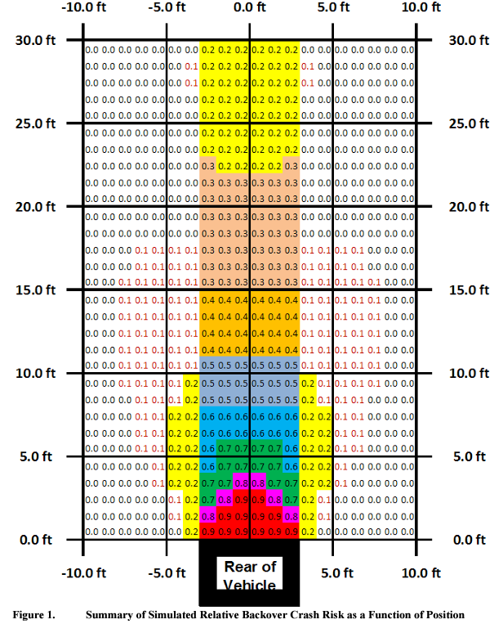
 | 2.1.3 追加のシミュレーション情報

 | 歩行者が各正方形の中心に最初に位置する設定で、合計20万回のモンテカルロシミュレーション試験が実行されました。各試験では、歩行者が車両と衝突するか、車両が先に移動を完了するまでの60.0秒間の時間をシミュレートしました。実際のバック操作は通常60.0秒間続くことはありません。ORSDURVSデータセットにおける6,185回のバックイベントのうち、最長のバックイベントは52.8秒でした。

 | シミュレーションでは、バック距離と平均バック速度は、それぞれワイブル確率分布から独立して決定されました。実際には、ORSDURVSデータセットの統計分析が示すように、実際の運転では平均バック速度が増加するとともにバック距離も増加します。しかし、この取り組みの目的上、シミュレーションを簡素化するためにバック距離と平均バック速度の独立性を受け入れることにしました。その結果、すべてのシミュレーションされたバック試験のうち1.1％が、シミュレーションの60.0秒後に完了していませんでした。また、この分析の目的から、正規化処理によって、長いバック操作の問題に対処していないことを十分に考慮することにした。

 | 歩行者が車両の後部バンパーに衝突したすべての試験がカウントされました。歩行者が最初に車両の前部または側面に衝突した場合、これはバック衝突としてカウントされませんでした。すべてのグリッド正方形に対するシミュレーションが完了した後、各グリッド正方形のバック衝突カウントの正規化が実行されました。正規化は、各グリッド正方形の衝突カウントをその正方形の試行数に対する衝突の確率に変換しました。

 | 最も衝突が発生する可能性が高かったグリッド正方形は、車両の中央のバンパーの真後ろにある2つの正方形でした。図1は、各グリッド正方形におけるシミュレーションされた相対的なバックオーバー衝突リスクを要約しています。グリッド上のリスク数は有効数字1桁のみで示されており（残りの小数点以下は切り捨てられています）、たとえば、リスクが0.4の場合、少なくとも0.4以上で0.5未満のリスクを表しています。

 | この分析の出力は、車両の後方を表す各グリッド正方形に対する相対的な衝突リスク値を計算しました。分析結果は、歩行者の初期位置が車両の後部バンパーから離れるにつれて、衝突の確率が急速に減少することを示しました。車両の後ろと側面に位置する領域も適度に高いリスクを持ち、歩行者が最初に車両の真後ろにいなくても、車両に衝突するリスクがあることが示されました。 | 本資料の車両幅(1.82m=6ft)
 |  | 軽自動車の車幅(1.48m=4.85ft)
 | この結果は、車両の後方に中心を置く16フィートの幅と39フィートの長さの領域が、相対的な衝突リスクが0.10以上のすべての歩行者の位置をカバーすることを示唆しています。衝突リスクが0.20以上のリスクに対応するためには、車両の後方に中心を置く10フィートの幅と32フィートの長さの領域をカバーする必要があります。分析は、車両の幅にほぼ相当する範囲で15フィートをカバーする領域が、リスク値が0.40以上の範囲を包含することを示しました。

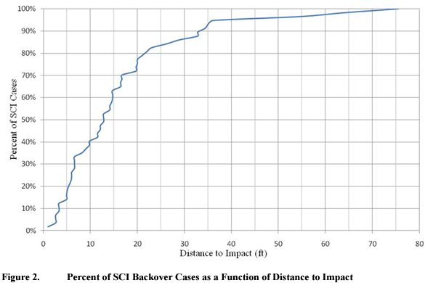
2.2 Determining Rearview Image Field of View Size | 2.2 後方視界画像の視野サイズの決定

 | バックオーバー衝突を防ぐために適切な視野の最小幅を決定するために、NHTSAの特別クラッシュ調査（SCI）のバックオーバーケースデータと、歩行者の初期位置を関数とするバックオーバー衝突リスクのモンテカルロ分析が検討されました。横方向の脅威ゾーンの推定にはモンテカルロ分析のみが使用され、縦方向の脅威ゾーンの確立にはSCIのバックオーバーケースデータとモンテカルロ分析の両方が使用されました。

 | まず、モンテカルロ分析から横方向の脅威ゾーンが推定されました。図1が示すように、車両の縦の中心線の後方延長から左右に8.0フィートまでの距離に0.1を超える高リスクレベルが存在します。しかし、より高いリスクゾーン（リスクレベルが0.2を超える）は、延長された車両の中心線を中心に左右対称に5.0フィートの横方向に広がる10.0フィートの幅の範囲内に集中しています。したがって、NPRMは、改善された後方視界の望ましい幅として、この車両の中心線を中心とした10.0フィート（3.05メートル）の幅の領域を指定しました​(811512)​。

 | バックオーバー衝突を減少させる提案の実現可能性と効果を最大化するために指定すべき領域の適切な最小縦方向範囲（すなわち、長さ）を決定するために、NHTSAは2009年3月4日に連邦官報で公表された提案規則制定の事前通知に関するコメント、SCIバックオーバーケースデータ、およびモンテカルロ分析の結果を考慮しました。NHTSAは、58件のSCIバックオーバーケースを使用して、歩行者に衝突する前に車両が移動した距離を調査しました。NPRMで提示された図2は、さまざまな縦距離範囲でカバーされるケースの割合を示しています。これらのデータは、77％のSCIバックオーバーケースで、車両が犠牲者に衝突する前に20.0フィート以下を移動したことを示しています。
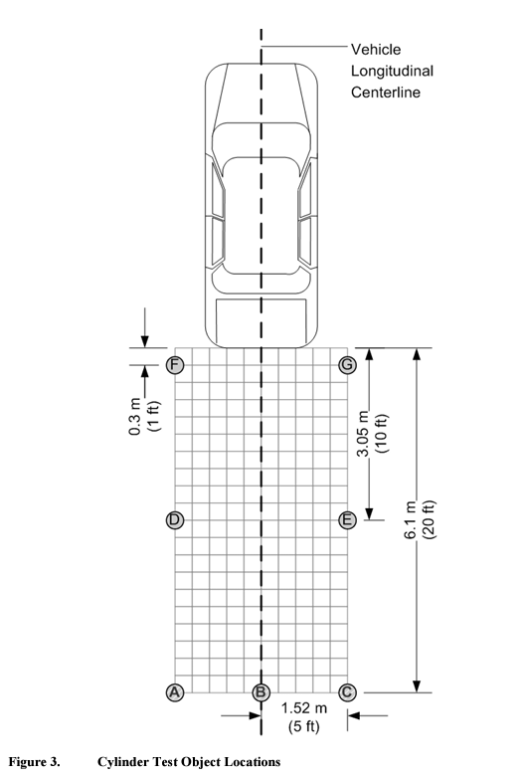
 | これに対して、歩行者の初期位置を関数とするバックオーバー衝突リスクのモンテカルロ分析は、歩行者が衝突されるリスクが最も高いのは、後部バンパーから32.0フィート後方に広がる範囲内であることを示しました。SCIデータが実際の衝突を表していることを考慮し、NPRMは後方視界のために車両の後部バンパーの最も後方の点から後方に延びる20フィートの縦方向範囲を提案しました。

 | 要するに、運転者がバックオーバー衝突犠牲者の大部分が位置している10.0フィート（3.05メートル）の幅と20.0フィート（6.10メートル）の長さのエリアの高品質な画像を見ることができれば、バックオーバー衝突の大部分を防ぐことができると考えられます。したがって、この視野が本研究で後方視界画像を評価するために選ばれました。このエリアのサイズと形状を考慮すると、車両の中心線上またはその近くに設置された単一のビデオカメラを通じて、エリア全体の視界を得ることができるはずです。このエリアの適切な視認性を確保するために、この研究で使用された手順では、図3に示すように7つの試験オブジェクト（シリンダー）を使用して視野を概説しました。ここで説明されているテストでは、これらのシリンダーが後方視界画像で見える場合、囲まれたエリア全体も画像で見えると仮定しました。

 | スクールバスのクロスビューミラーに関して、FMVSS No. 111では各シリンダーの上面全体が見える必要があります。しかし、一部のコンパクトカーやスポーツ車両では後方ビデオカメラが32インチ未満の高さに取り付けられる可能性があるため、NHTSAは2010年12月の提案規則制定通知でこのテストの代替検出基準を提案しました。車両の後部バンパーから10フィート以上後方に位置する試験オブジェクトに対して、各試験オブジェクトの全高と全幅が見える必要があります。この基準は、運転者が平均的な18ヶ月の子供全体を見ることができることに等しく、車両の後方10フィートから15フィートの間にそのような子供がいる場合に検出可能であることを保証するためのものです。

 | ビデオカメラの曲面レンズによって撮影されたボリュームはほぼ円錐形であるため、後部バンパーに近い位置にある子供や子供サイズの物体は一部しか見えない可能性があります。特にカメラの視野角の端ではそうです。後方視界画像で試験オブジェクト「F」と「G」（図6）が少なくとも一部見えるようにするために、ここで概説されている試験手順では、それらを後部バンパーの1フィート後方に配置します。運転者が「オブジェクト」（例えば、子供）が存在するかどうかを判断するのに十分な情報を得られるようにするためには、試験オブジェクトのどのくらいが見える必要があるかを示すことが重要です。子供の顔や同様のサイズの他の身体部位を見ることは、運転者による子供の視覚的認識に成功する可能性があります。18ヶ月の子供の頭の平均幅は5.9インチ（150 mm）であるとされています。このことから、運転者が車両の後方近くにある物体や子供を識別する最良の機会を得るために、試験オブジェクトの5.9インチ（150 mm）の幅の部分が、FとGの高さのどこかで見えるべきだと主張されました。

